Facture
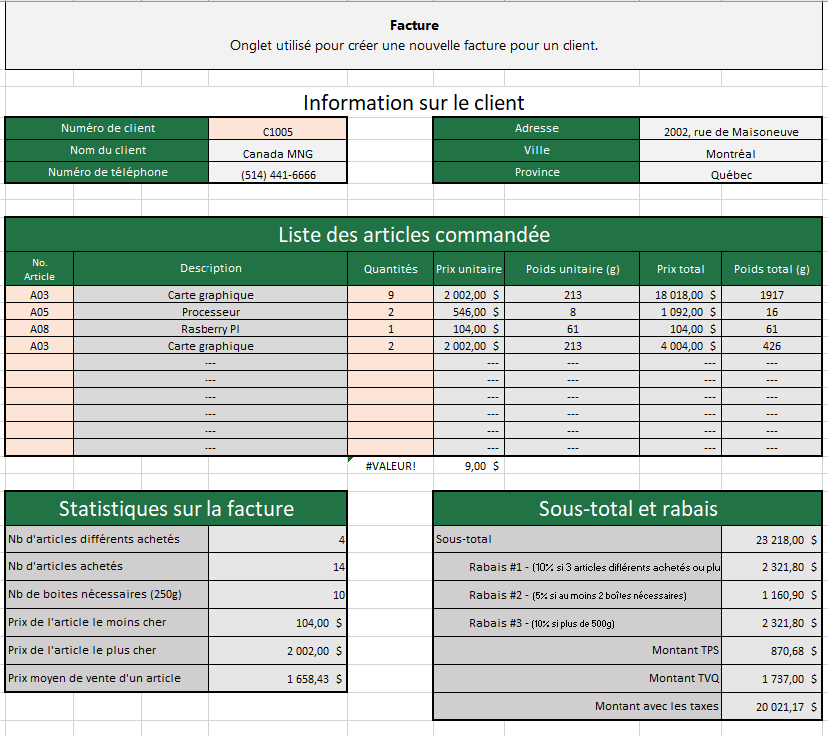
Information sur le client
Numero de client |  | C1001 |  | Adresse |  |  | 3, rue Montcalm
Nom du client |  | Best Buy |  | Ville |  |  | LaPrarie
Numero de telephone |  | (450) 659-1253 |  | Province |  |  | Québec

Liste des article commandee
No. Article | Description |  | Quantites | Prix unitaire | Poids unitaire (g) | Prix total | Poids total (g)
a01 | Intel Core i7 7820X |  |  | 498.00 $ | 6 | - $ | 0
a02 | AMD Ryzen Threadripper 1920X |  | 1000 | 492.00 $ | 6 | 492,000.00 $ | 6000
 | Le numero d'article n'est pas valide |  |  | --- | --- | --- | ---
 | Le numero d'article n'est pas valide |  |  | --- | --- | --- | ---
 | Le numero d'article n'est pas valide |  |  | --- | --- | --- | ---
 | Le numero d'article n'est pas valide |  |  | --- | --- | --- | ---
 | Le numero d'article n'est pas valide |  |  | --- | --- | --- | ---
 | Le numero d'article n'est pas valide |  |  | --- | --- | --- | ---
 | Le numero d'article n'est pas valide |  |  | --- | --- | --- | ---
 | Le numero d'article n'est pas valide |  |  | --- | --- | --- | ---

Statistique sur la facture |  |  |  | Sous-Total et rabais
Nb d'article differents achetes |  | 2 |  | Sous-total |  |  | 492,000.00 $
Nb d'article achetes |  | 1000 |  | Rabais #1 - (10% si 3 articles differents achetes ou plus) |  |  | 49,200.00 $
Nb de boites necessaires (250g) |  | #VALUE! |  | Rabais #2 - (5% si au moin 2 boites necessaires) |  |  | #VALUE!
Prix de l'article le moin cher |  | 492.00 $ |  | Rabais #3 - (10% si plus de 500g) |  |  | 49,200.00 $
Prix de l'article le plus cher |  | 498.00 $ |  | Montant TPS |  |  | 24,600.00 $
Prix moyen de vente d'un article |  | 495.00 $ |  | Montant TVQ |  |  | 49,077.00 $
 |  |  |  | Montant avec les taxes |  |  | #VALUE!

 |  |  |  |  |  |  |  | 1020-1030-1040

Graphiques
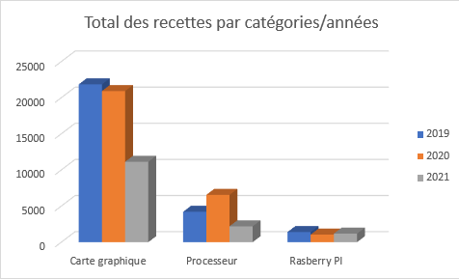
Graphiques Quelques graphiques portants sur les données des historiques des achats d'articles

 | Catégorie
Année | Carte graphique | Processeur | Rasberry PI | Total
2019 | 21,843.80 $ | 4,202.00 $ | 1,399.20 $ | 27,445.00 $
2020 | 20,915.40 $ | 6,545.00 $ | 1,049.40 $ | 28,509.80 $
2021 | 11,123.20 $ | 2,193.40 $ | 1,188.00 $ | 14,504.60 $
Total | 53,882.40 $ | 12,940.40 $ | 3,636.60 $ | 70,459.40 $
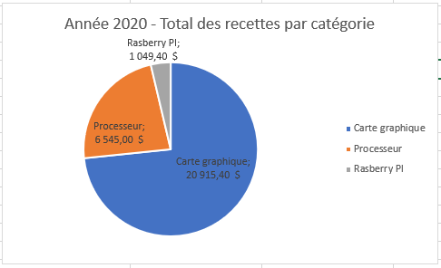
Année 2020 - Total des recettes par catégorie

Rasberry PI - Répartition des recettes par années
 | 2019 | 2020 | 2021
1,399.20 $ | 2019 | 1,399.20 $ | 1
1,049.40 $ | 2020 | 1,049.40 $
1,188.00 $ | 2021 | 1,188.00 $
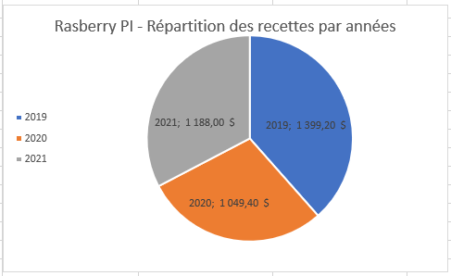

Total des recettes par catégories/années

TableauxCroisésDynamiques
Tableaux croisés dynamiques Quelques données sous forme de tableaux croisés dynamiques sur les données des historiques des achats d'articles

Tableau #1
Type d'article | Nombre total d'article vendus | Total des recettes
Carte graphique | 74 | 53,882 $
Processeur | 58 | 12,940 $
Rasberry PI | 80 | 3,637 $
Total général | 212 | 70,459 $

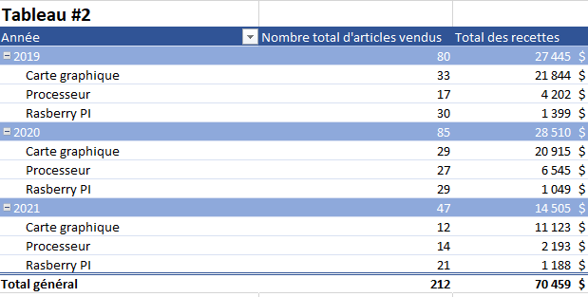
Tableau #2
Années | Nombre d'article vendus | Total des recettes
2019 | 80 | 27445
Carte graphique | 33 | 21843.8
Processeur | 17 | 4202
Rasberry PI | 30 | 1399.2
2020 | 85 | 28509.8
Carte graphique | 29 | 20915.4
Processeur | 27 | 6545
Rasberry PI | 29 | 1049.4
2021 | 47 | 14504.6
Carte graphique | 12 | 11123.2
Processeur | 14 | 2193.4
Rasberry PI | 21 | 1188
total général | 212 | 70459.4

Tableau #3
 | Type d'article
Valeurs | Carte graphique | Processeur | Rasberry PI | Total général
Nombre total d'article achetés | 74 | 58 | 80 | 212
Prix moyen de vente | 1,924 $ | 616 $ | 130 $ | 915 $
Prix de l'article le moins cher | 880 $ | 392 $ | 48 $ | 48 $
Prix de l'article le plus cher | 2,728 $ | 827 $ | 196 $ | 2,728 $

